Баг-репорты
ID | Заголовок | Шаги | Ожидаемый результат | Фактический результат | Скриншот

С80 | Битая ссылка (404 страница) "Оформить кредит" на странице входа в ЛК при нажатии на кнопку "Отправить заявку" | 1. Открыть страницу авторизации в ЛК сайта ib.rencredit.ru 2. В разделе "Оформить кредит" (над футером) нажать кнопку "Отправить заявку" | При нажатии на кнопку "Отправить заявку" открывается новая вкладка со страницей сайта банка с подробной информацией о данном продукте и форма для отправки контактных данных клиента для последующей связи с ним сотрудника банка. | При нажатии на кнопку "Отправить заявку" открывается новая вкладка сайта банка с ошибкой 404 "Страница не найдена". Предлагается проверить написание запроса и попробовать еще раз или воспользоваться картой сайта (карта сайта открывается в новой вкладке, содержит разделы с услугами для разных категорий лиц). | http://joxi.ru/p27MBELHZn86xr | 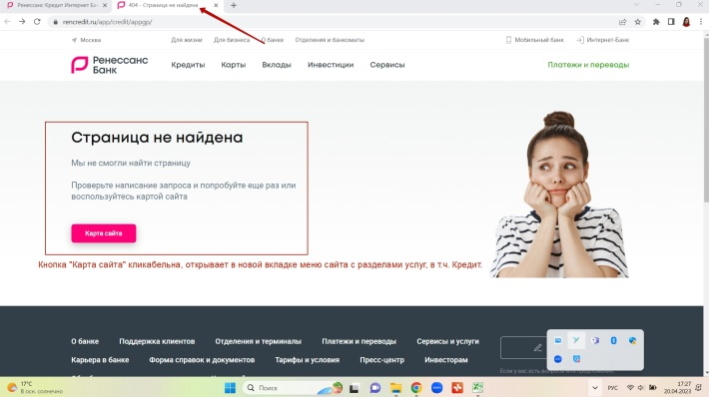

ФР80 | Битая ссылка (404 страница) "Оформить кредит" на странице входа в ЛК при нажатии на кнопку "Отправить заявку" // Информация об условии оформления кредита доступна неавторизованному клиенту. | 1. Открыть страницу авторизации в ЛК сайта ib.rencredit.ru 2. В разделе "Оформить кредит" (над футером) нажать кнопку "Отправить заявку" | При нажатии на кнопку "Отправить заявку" со страницы авторизации открывается вкладка с подробной информацией об условиях подачи онлайн-заявки на кредит (возможность или невозможность, личное присутствие, документы и пр.) без дополнительного поиска данного продукта, используя карту сайта (это долго, не всем пользователям удобно, а результат поиска приводит на корректную страницу с информацией о кредите). Предложение по улучшению: исправление битой ссылки, возможность получения заявленной информации в один клик. Либо удаление кнопки "Отправить заявку" со страницы авторизации. | После исправления: При нажатии на кнопку "Отправить заявку" со страницы авторизации открывается вкладка с подробной информацией об условиях подачи онлайн-заявки на кредит (возможность или невозможность, личное присутствие, документы и пр.) без дополнительного поиска данного продукта, используя карту сайта, в один клик.

С81 | Битая ссылка (404 страница) "Открыть вклад" на странице входа в ЛК при нажатии на кнопку "Отправить заявку" | 1. Открыть страницу авторизации в ЛК сайта ib.rencredit.ru 2. В разделе "Оформить кредит" (над футером) нажать кнопку "Отправить заявку" | При нажатии на кнопку "Отправить заявку" открывается новая вкладка страницы сайта банка с подробной информацией о данном продукте и форма для отправки контактных данных клиента для последующей связи с ним сотрудника банка. | При нажатии на кнопку "Отправить заявку" открывается новая вкладка сайта банка с ошибкой 404 "Страница не найдена". Предлагается проверить написание запроса и попробовать еще раз или воспользоваться картой сайта (карта сайта открывается в новой вкладке, содержит разделы с услугами для разных категорий лиц). | http://joxi.ru/4AkBnEOTV0l9y2 | 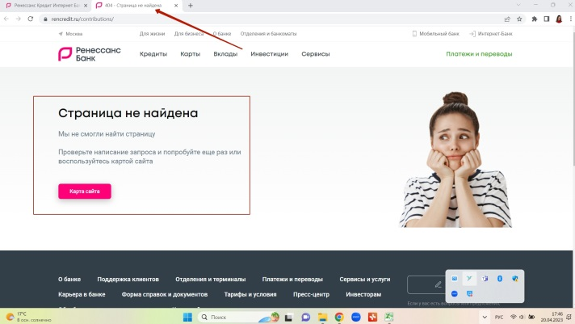

ФР81 | Битая ссылка (404 страница) "Открыть вклад" на странице входа в ЛК при нажатии на кнопку "Отправить заявку"// Информация об открытии вклада доступна неавторизованному клиенту. | 1. Открыть страницу авторизации в ЛК сайта ib.rencredit.ru 2. В разделе "Оформить кредит" (над футером) нажать кнопку "Отправить заявку" | При нажатии на кнопку "Отправить заявку" со страницы авторизации открывается вкладка с подробной информацией о вкладах без дополнительного поиска данного продукта, используя карту сайта (это долго, не всем пользователям удобно, а результат поиска приводит на корректную страницу с информацией о кредите). Предложение по улучшению: исправление битой ссылки, возможность получения заявленной информации в один клик. Либо удаление кнопки "Отправить заявку" со страницы авторизации. | После исправления: При нажатии на кнопку "Отправить заявку" со страницы авторизации открывается вкладка с подробной информацией о вкладах без дополнительного поиска данного продукта, используя карту сайта, в один клик.

С106 | Битая ссылка (404 страница) "Открыть вклад" на странице Мой банк при нажатии на кнопку "Отправить заявку" | 1. Открыть страницу Мой банк сайта ib.rencredit.ru, предварительно авторизовавшись 2. В разделе "Мои продукты" выбрать Новый продукт - Кредит наличными | При выборе Нового продукта "Кредит наличными" происходит переход на страницу сайта банка с подробной информацией об условиях оформления кредита и формой отправки контактных данных клиента. | При выборе "Кредит наличными" открывается новая вкладка сайта банка с ошибкой 404 "Страница не найдена". Предлагается проверить написание запроса и попробовать еще раз или воспользоваться картой сайта (карта сайта открывается в новой вкладке, содержит разделы с услугами для разных категорий лиц). | http://joxi.ru/l2Za9YVfVRaYVm | 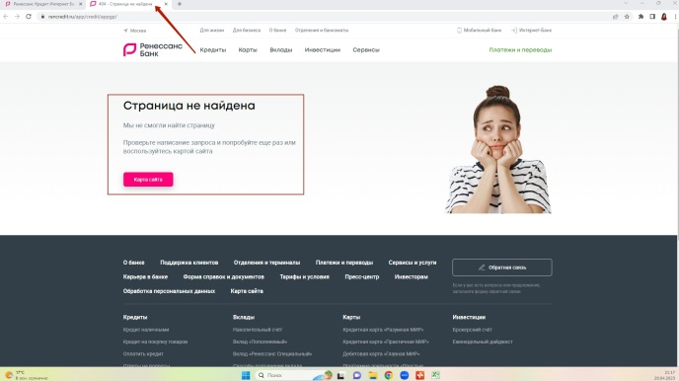

ФР106 | Битая ссылка (404 страница) "Открыть вклад" на странице Мой банк при нажатии на кнопку "Отправить заявку" // Информация об условиях оформления онлайн-заявки на кредит доступна клиенту со страницы Мой банк. | 1. Открыть страницу Мой банк сайта ib.rencredit.ru, предварительно авторизовавшись 2. В разделе "Мои продукты" выбрать Новый продукт - Кредит наличными | При нажатии на Новый продукт "Кредит наличными" со страницы Мой банк открывается вкладка с подробной информацией об условиях подачи онлайн-заявки на кредит наличными (возможность или невозможность, личное присутствие, документы и пр.) без дополнительного поиска данного продукта, используя карту сайта (это долго, не всем пользователям удобно, а результат поиска приводит на корректную страницу с информацией о кредите). Предложение по улучшению: исправление битой ссылки, возможность получения заявленной информации в один клик со страницы Мой банк. Либо удаление данного продукта с главной страницы Мой банк. | После исправления: При нажатии на Новый продукт "Кредит наличными" со страницы Мой банк открывается вкладка с подробной информацией об условиях подачи онлайн-заявки на кредит наличными (возможность или невозможность, личное присутствие, документы и пр.) без дополнительного поиска данного продукта, используя карту сайта, в один клик.

С114 | Битая ссылка (404 страница) "Оформите кредит на свою мечту" на странице Мой банк при нажатии на продукт "Оформите кредит" | 1. Открыть страницу Мой банк сайта ib.rencredit.ru, предварительно авторизовавшись 2. В разделе "Мои продукты" выбрать продукт "Оформите кредит на свою мечту" | При выборе продукта "Оформите кредит" происходит переход на страницу сайта банка с подробной информацией об условиях оформления кредита и формой отправки контактных данных. | При выборе "Кредит наличными" открывается новая вкладка сайта банка с ошибкой 404 "Страница не найдена". Предлагается проверить написание запроса и попробовать еще раз или воспользоваться картой сайта (карта сайта открывается в новой вкладке, содержит разделы с услугами для разных категорий лиц). | http://joxi.ru/p27MBELHZnDJ1r | 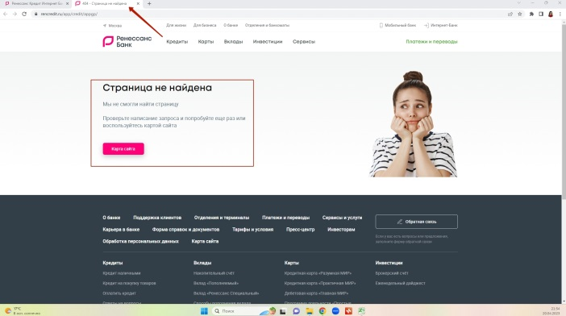

ФР114 | Битая ссылка (404 страница) "Оформите кредит на свою мечту" на странице Мой банк при нажатии на продукт "Оформите кредит" // Доступность информации об услуге "Оформите кредит на свою мечту и контролируйте его здесь" для клиента со страницы Мой банк. | 1. Открыть страницу Мой банк сайта ib.rencredit.ru, предварительно авторизовавшись 2. В разделе "Мои продукты" выбрать продукт "Оформите кредит на свою мечту" | При нажатии на "Оформите кредит на свою мечту и контролируйте его здесь" со страницы Мой банк открывается вкладка с подробной информацией об условиях подачи онлайн-заявки на кредит для своей мечты (возможность или невозможность, личное присутствие, документы и пр.) без дополнительного поиска данного продукта, используя карту сайта (это долго, не всем пользователям удобно, а результат поиска приводит на корректную страницу с информацией о кредите). Предложение по улучшению: исправление битой ссылки, возможность получения заявленной информации в один клик со страницы Мой банк. Либо удаление данного продукта с главной страницы Мой банк. | После исправления: При нажатии на "Оформите кредит на свою мечту и контролируйте его здесь" со страницы Мой банк открывается вкладка с подробной информацией об условиях подачи онлайн-заявки на кредит для своей мечты (возможность или невозможность, личное присутствие, документы и пр.) без дополнительного поиска данного продукта, используя карту сайта, в один клик.

С127 | Отсутствует значок открытия/скрытия пароля "глаз". | 1. Открыть страницу авторизации в ЛК сайта ib.rencredit.ru 2. Ввести пароль в поле Пароль и нажать на иконку, располагающуюся в правой части поля Пароль. 3. Повторно нажать на эту же иконку (глаз). | После введения пароля и последующего нажатия на иконку, расположенную в правой части поля Пароль, происходит открытие введенного пароля для проверки корректности его написания перед отправкой. При повторном нажатии на иконку происходит скрытие ранее показанного пароля. Иконка выглядит, как глаз. | После введения пароля и последующего нажатия на иконку, расположенную в правой части поля Пароль, происходит открытие виртуальной клавиатуры,(в правой части поля Пароль содержится иконка клавиатуры). При повторном нажатии на иконку происходит перемещение электронной клавиатуры по разным частям экрана. Значок показать/скрыть пароль (глаз) отсутствует. Электронная клавиатура доступна только в поле Пароль, в других полях отсутствует. | http://joxi.ru/Y2Lg9DqCvMNagm | 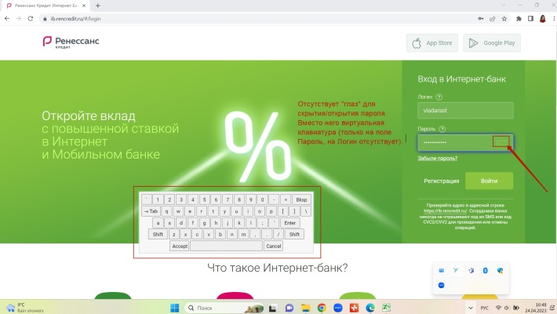

ФР127 | Отсутствует значок открытия/скрытия пароля "глаз". // Наличие значка показать/скрыть пароль в поле Пароля. | 1. Открыть страницу авторизации в ЛК сайта ib.rencredit.ru 2. Ввести пароль в поле Пароль и нажать на иконку, располагающуюся в правой части поля Пароль. 3. Повторно нажать на эту же иконку (глаз). | После введения пароля и последующего нажатия на иконку, расположенную в правой части поля Пароль (глаз), происходит открытие введенного пароля для проверки корректности его написания перед отправкой. При повторном нажатии на иконку происходит скрытие ранее показанного пароля. Виртуальную клавиатуру заменить на "показать/скрыть пароль". Электронную клавиатуру можно вынести отдельным элементом рядом. | После исправления: После введения пароля и последующего нажатия на иконку, расположенную в правой части поля Пароль (глаз), происходит открытие введенного пароля для проверки корректности его написания перед отправкой. При повторном нажатии на иконку происходит скрытие ранее показанного пароля. Виртуальная клавиатура доступна при нажатии на значок "виртуальная клавиатура" рядом со значком "показать/скрыть пароль". Либо виртуальная клавиатура для поля ввода пароля отсутствует.

